流调中心用抑郁量表CES-D
研究者 | 付厚强 | 丁慧思 |  | ﻿Hongxiang Guo
论文题目 | 大学生成人依恋、人生意义感与抑郁的关系研究 | 儿童期创伤与青少年抑郁症状的关系 |  | Effort-Reward Imbalance at School and Depressive Symptoms in Chinese Adolescents The Role of Family Socioeconomic Status
问卷版本 | 简版CES-D | CES-D | 相关症状 | 儿童版CES-D
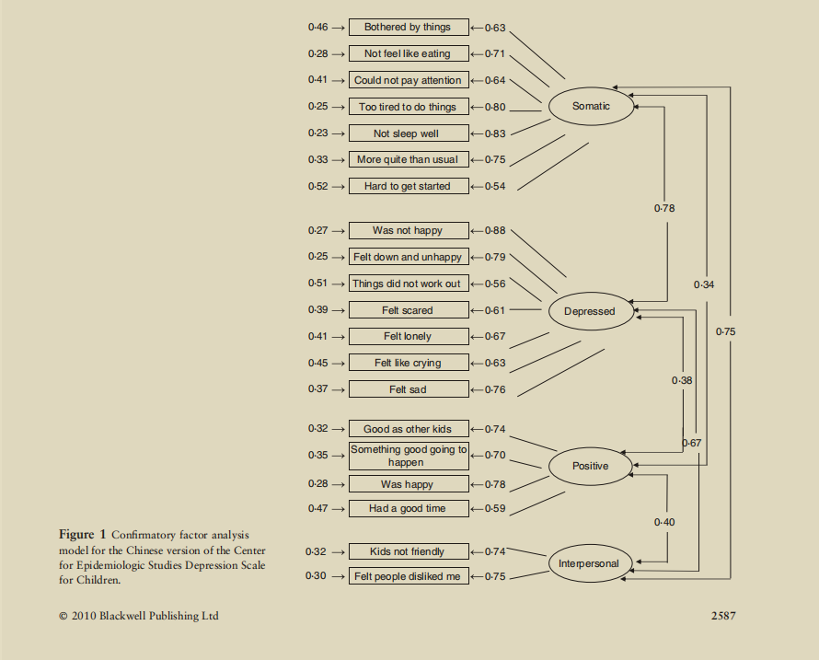
 | 1我最近烦一些原来不烦心的事 | 1一些通常并不困扰我的事使我心烦。 | 烦恼 | (Somatic)
 |  | 2我不想吃东西；我胃口不好。 | 食欲减退 | Bothered by things
 | 2我觉得沮丧，就算有亲友帮助也不管用 | 3我觉得即便有爱人或朋友帮助也无法摆脱这种苦闷。 | 苦闷感 | Not feel like eating
 |  | 4我感觉同别人一样好。（R) | 自卑感 | Couldn't pay attention
 | 3我不能集中精力做事 | 5我很难集中精力做事。 | 注意障碍 | Too tired to do things
 | 4我感到消沉 | 6我感到压抑。 | 情绪低沉 | Not sleep well
R为反向计分 | 5我觉得做每件事都费力 | 7我感到做什么事都很吃力。 | 乏力感 | More quite than usual
4点计分，从0（偶尔）到3（多数时间） | 6我感到未来有希望(R) | 8我觉得未来有希望。(R) | 绝望感 | Hard to get started
 |  | 9我认为我的生活一无是处。 | 失败感
 | 7我感到害怕 | 10我感到恐惧。 | 害怕 | (Depressed)
 | 8我睡不安稳 | 11我睡觉不解乏。 | 睡眠障碍 | Was not happy
 | 9我感到快乐(R) | 12我很幸福。(R) | 无愉快感 | Felt down and unhappy
 |  | 13我比平时话少了。 | 言语减少 | Things did not work out
 | 10我觉得孤独 | 14我感到孤独。 | 孤独感 | Felt scared
 |  | 15人们对我不友好。 | 敌意感 | Felt lonely
 | 11我生活愉快(R) | 16我生活快乐。(R） | 空虚感 | Felt like crying
 |  | 17我曾经放声痛哭。 | 哭泣 | Felt sad
 | 12我感到悲伤难过 | 18我感到忧愁。 | 忧愁
 |  | 19我觉得别人厌恶我 | 被憎恶感 | (Positive)
 | 13我提不起劲儿来做事 | 20我走路很慢。(我觉得我无法继续日常工作) | 能力丧失 | Good as other kids(R)
 |  |  |  | Something good going to happen(R)
 |  |  |  | Was happy(R)
 | (躯体症状） | （躯体症状） |  | Had a good time(R)
 | 5我觉得做每件事都费力 | 2我不想吃东西；我胃口不好。
 | 3我不能集中精力做事 | 5我很难集中精力做事。 |  | (Interpersonal)
 | 8我睡不安稳 | 7我感到做什么事都很吃力。 |  | Kids not friendly
 | 1我最近烦一些原来不烦心的事 | 11我睡觉不解乏。 |  | Felt people disliked me
 | 13我提不起劲儿来做事 | 13我比平时话少了。
 |  | 20我走路很慢。(我觉得我无法继续日常工作)
 | （抑郁情绪）
 | 10我觉得孤独 | （抑郁）
 | 4我感到消沉 | 1一些通常并不困扰我的事使我心烦。
 | 12我感到悲伤难过 | 3我觉得即便有爱人或朋友帮助也无法摆脱这种苦闷。
 | 2我觉得沮丧，就算有亲友帮助也不管用 | 6我感到压抑。
 | 7我感到害怕 | 9我认为我的生活一无是处。
 |  | 10我感到恐惧。
 | （积极情绪） | 14我感到孤独。
 | 6我感到未来有希望 | 17我曾经放声痛哭。
 | 9我感到快乐
 | 11我生活愉快 | （积极情绪）
 |  | 4我感觉同别人一样好。（R)
 |  | 8我觉得未来有希望。(R)
 |  | 12我很幸福。(R)
 |  | 16我生活快乐。(R）

 |  | （人际关系）
 |  | 15人们对我不友好。
 |  | 19我觉得别人厌恶我

儿童抑郁量表CDI
研究者 | 周 甄 | 李杰平
论文题目 | 农村中小学生抑郁症状及其相关因素分析 | 壮族与汉族高年级小学生 抑郁状况的比较研究与教育启示
问卷版本 | CDI | CDI
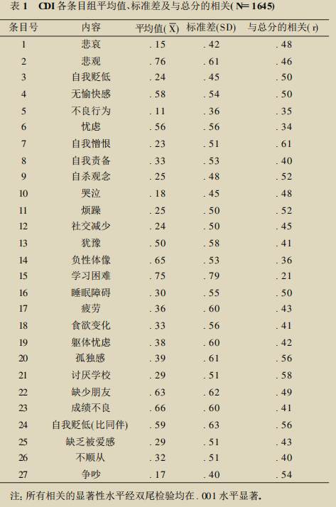
 |  | 1 悲哀
 |  | A我偶尔感到悲伤
 |  | B我经常感到悲伤
3点计分，从0（偶尔）到2（总是） |  | C我总是感到悲伤
 |  | 2 悲观
 |  | A我的将来不会有什么好的事情发生
 |  | B我不能肯定我的将来会有什么好事情发生
 |  | C我的将来会有好的事情发生
 |  | 3 自我贬低
 |  | A绝大多数事情我都做得不错
 |  | B许多事情我都做错了
 |  | C我做的每一件事情都是错的
 |  | 4 无愉快感
 |  | A我的生活中有许多让我开心的事情
 |  | B我的生活中有一些让我开心的事情
 |  | C没有什么事情是让我开心的
 |  | 5 不良行为
 |  | A我总是做不好事情
 |  | B我许多时候都做不好事情
 |  | C我偶尔做不好事情
 |  | 6 忧虑
 |  | A我偶尔会想到不好的事情会发生在我身上
 |  | B我担心不好的事情将发生在我身上
 |  | C我确信有可怕的事情将发生在我身上
 |  | 7 自我憎恨
 |  | A我恨我自己
 |  | B我不喜欢我自己
 |  | C我喜欢自己
 |  | 8 自我责备
 |  | A所有的坏事情都是我的错
 |  | B许多坏事情是我的错
 |  | C坏事情的发生通常不是我的错
 |  | 9 自杀观念
 |  | A我从没有想过自杀
 |  | B我有自杀的想法，但我不会去做
 |  | C我想自杀
 |  | 10 哭泣
 |  | A每天我都想哭
 |  | B许多时候我想哭
 |  | C偶尔我想哭
 |  | 11 烦躁
 |  | A总是有事情烦我
 |  | B许多时候有事情烦我
 |  | C偶尔有事情烦我
 |  | 12 社交减少
 |  | A我喜欢与别人在一起
 |  | B许多时候我不喜欢与别人在一起
 |  | C我总是不喜欢与别人在一起
 |  | 13 犹豫
 |  | A我不能做出决定
 |  | B我难以做出决定
 |  | C我很容易做出决定
 |  | 14 负性体像
 |  | A我长得不错
 |  | B我有些地方长得不好
 |  | C我长得丑陋
 |  | 15 学习困难
 |  | A我总是要逼自己去做我的功课
 |  | B许多时候我要逼自己去做我的功课
 |  | C对我来说，学校的功课不是问题
 |  | 16 睡眠障碍
 |  | A每天晚上我都睡不安
 |  | B许多晚上我都睡不好
 |  | C我的睡眠很好
 |  | 17 疲劳
 |  | A偶尔我感到疲乏
 |  | B许多时候我感到疲乏
 |  | C我总是感到疲乏
 |  | 18 食欲变化
 |  | A大多数日子里我的食欲不好
 |  | B许多时候我的食欲不好
 |  | C我的食欲不错
 |  | 19 躯体忧虑
 |  | A我不担心疼痛
 |  | B许多时候我担心疼痛
 |  | C我总是担心疼痛
 |  | 20 孤独感
 |  | A我不感到孤单
 |  | B许多时候我感到孤单
 |  | C我总是感到孤单
 |  | 21 讨厌学校
 |  | A学校里没有事情让我开心
 |  | B在学校里有时有事情让我感到开心
 |  | C在学校里许多时候我感到开心
 |  | 22 缺乏朋友
 |  | A我有许多朋友
 |  | B我有一些朋友，但我希望有更多
 |  | C我没有任何朋友
 |  | 23 成绩不良
 |  | A我的功课不错
 |  | B我的功课不如过去了
 |  | C我以前很好的科目现在却很不好
 |  | 24 自我贬低（比同伴）
 |  | A我从来就不如别的小孩
 |  | B如果我想好的话，我就能象别的孩子一样好
 |  | C我同别的孩子一样好
 |  | 25 缺乏被爱感
 |  | A没有人真正爱我
 |  | B我不能确定是否有人爱我
 |  | C我确定有人爱我
 |  | 26 不顺从
 |  | A我常常做别人要我做的事
 |  | B大多数情况下，我不会做别人要我做的事
 |  | C我从不做别人要我做的事
 |  | 27 争吵
 |  | A我能与人相处得不错
 |  | B许多时候我与人有冲突
 |  | C我总是与人冲突

情绪与心境问卷儿童版MFQ-C
研究者 | 郭策 | 余萌
论文题目 | 青少年抑郁症状与清晨觉醒唾液皮质醇水平的相关性 | 青少年内外化症状现状调查及预测因素
问卷版本 | MFQ-C | SMFQ

3点计分，从0（完全不正确）到2（正确）
 | 1痛苦或不开心 | （抑郁心境） | 1感到沮丧或不高兴
 | 2对任何事没兴趣 |  | 2对任何事情都不感兴趣
 | 3比平时不觉得饿 |  | 3感到很疲乏什么事也不想干
 | 4食欲增加 |  | 4感到不安
 | 5很累只愿闲坐 |  | 5觉得自己再也不会变好
 | 6活动比平时慢 |  | 6经常哭泣
 | 7感到不安 |  | 7思考问题或集中注意力很困难
 | 8不再是个好人 | （自责自罪） | 8憎恨自己
 | 9那些不是我做错的事也感到自责 |  | 9觉得自己是一个坏人
 | 10做决定很难 |  | 10感到孤单
 | 11对家长脾气暴躁 |  | 11认为没有人真正爱自己
 | 12比平时说话要少 |  | 12认为别人都比自己好
 | 13比平时语速慢 |  | 13感觉自己把所有的事情都做错了
 | 14经常哭泣
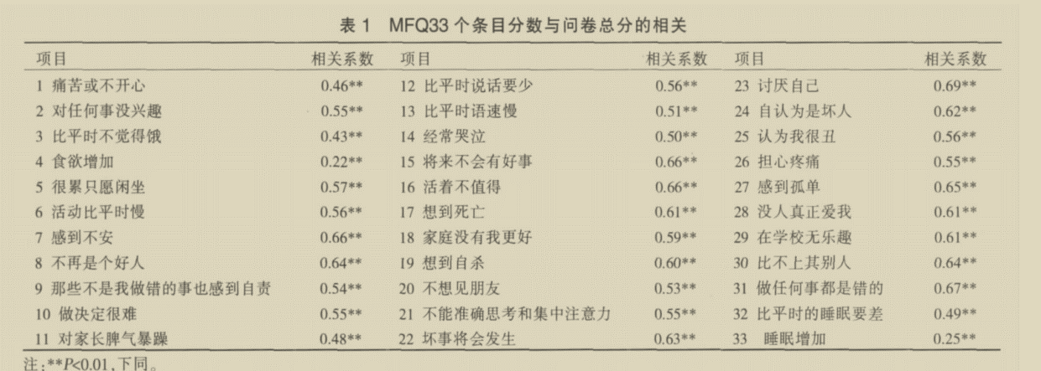
 | 15将来不会有好事
 | 16活着不值得
 | 17想到死亡
 | 18家庭没有我更好
 | 19想到自杀
 | 20不想见朋友
 | 21不能准确思考和集中注意力
 | 22坏事将会发生
 | 23讨厌自己
 | 24认为自己是坏人
 | 25认为我很丑
 | 26担心疼痛
 | 27感到孤单
 | 28没人真正爱我
 | 29在学校无乐趣
 | 30比不上其他人
 | 31做任何事都是错的
 | 32比平时的睡眠要差
 | 33睡眠增加

（自我评价过低） | 8不再是个好人
 | 9那些不是我做错的事也感到自责
 | 10做决定很难
 | 15将来不会有好事
 | 22坏事将会发生
 | 23讨厌自己
 | 24认为自己是坏人
 | 25认为我很丑
 | 26担心疼痛
 | 27感到孤单
 | 30比不上其他人
 | 31做任何事都是错的
（自杀欲望） | 11对家长脾气暴躁
 | 16活着不值得
 | 17想到死亡
 | 18家庭没有我更好
 | 19想到自杀
 | 20不想见朋友
 | 28没人真正爱我
（思维或活动迟缓） | 1痛苦或不开心
 | 5很累只愿闲坐
 | 6活动比平时慢
 | 7感到不安
 | 14经常哭泣
 | 21不能准确思考和集中注意力
 | 32比平时的睡眠要差
（兴趣或乐趣缺乏） | 2对任何事没兴趣
 | 3比平时不觉得饿
 | 12比平时说话要少
 | 13比平时语速慢
 | 29在学校无乐趣
（食欲或睡眠增加） | 4食欲增加
 | 33睡眠增加

